Hoja1
 |  |  |  |  | 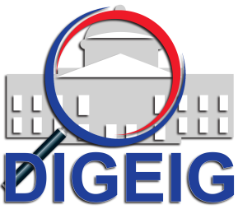
Dirección General de Etica e Integridad Gubernamental
Estadisticas solicitudes recibidas OAI
JULIO - SEPTIEMBRE 2020
 |  |  | Respuesta
 |  |  | Resueltas |  | Rechazadas
Medio de solicitud | Recibidas | Pendientes | < 5 dias | 5 dias > | < 5 dias | 5 dias >
Fisica | 0 | 0 | 0 | 0 | 0 | 0
PORTAL SAIP | 13 | 0 | 8 | 5 | 0 | 0
311 | 0 | 0 | 0 | 0 | 0 | 0
Otra | 0 | 0 | 0 | 0 | 0 | 0
Total | 13 | 0 | 13 |  | 0

